詳細クラス図（ログイン機能）
詳細クラス図 | システム名 | グループ名 | 作成日 | 担当 | 承認印
 | TaskMan | デジカレ | 2026-06-02 | 林

ログイン機能 詳細設計クラス図

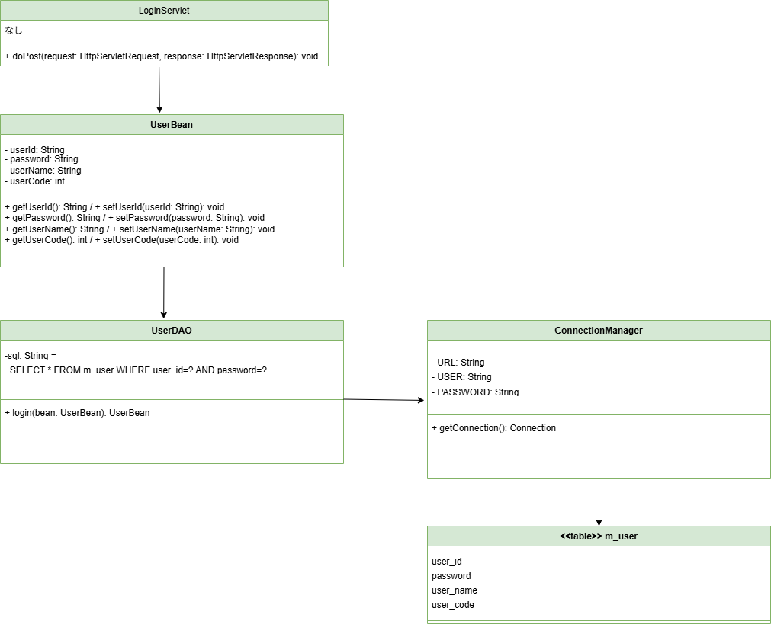

レコード取得が
成功→UserBeanがリターン
失敗→nullがリターン

